Rapport info
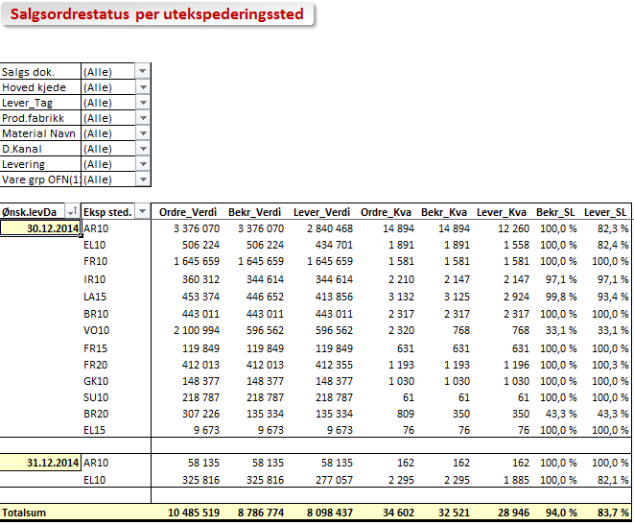

Salgs Ordre Status

 | Trykk F10 for å vise seleksjoner for rapport

Rapporten Inneholder |  | Rapporter Statistikker
- Alle ordrer og leveranser pr salgsorganisasjon
- Status ordresituasjon (sanntid) - hva er bestilt - hva er bekreftet - og hva vi leverer
- Netto salgsverdi på ordre og leveranse. Servicegrad beregnet på enheter (STK / Dpak )

- Forhåndslagde rapporter basert på totaler for salgsorganisasjon, Mankosituasjon,
Salgsdokumenter, Kunde og Material
- Mulighet for å angi kommentar til mankosituasjoner.

- Maksimal periode 1 uke.

- For å se historiske servicegradnivåer bør du alltid bruke SAP BW Rapporter.

Brukerinstruks
- Når du åpner rapport salgsordrestatus velges automatisk i dag + 2 dager. Endre utvalgsdato og /eller tas F8 for å kjøre rapport
- Det er laget 6 ferdige layouter i foldere som velges nederst
- Dersom du ønsker rapporten tilpasset dine behov kan du filtrere utvalgsmeny øverst til venstre og eventuelt drille ned i detaljer som vanlig pivot-funskjonalitet i Excel.
- Du kan også legge til felt i rapporten fra feltoversikt som du får fram via meny, men her bør man være noe kjent i feltenes innhold

- I verdioversikten vises bestilt, bekreftet og levert i verdi og kvantum, i tillegg til bekreftet og levert servicegrad (%). Før Elverum og Arna er over vil det være noe treghet i oppdatering Leverte verdier.
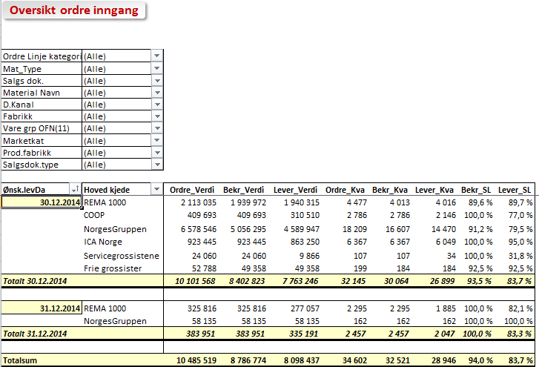

- IkkeLevert oversikten viser hva som ikke er full levert som en Mankoliste i kvantum (STK) og verdi pr fabrikk
- Denne kan være aktuell å distribuere. Bruk Kopi Ark funksjon for å lage en kopi av rapport
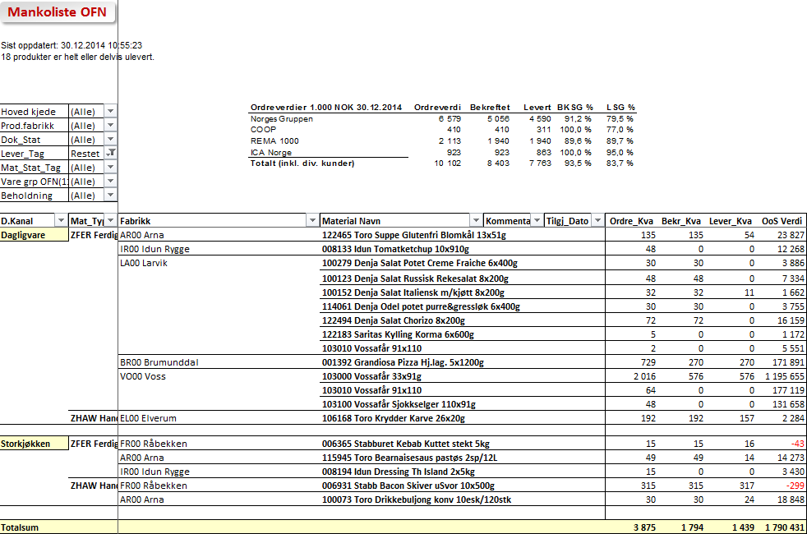

- MankoKunder er tenkt benyttet dersom det er behov for å gi informasjon til ytre salg eller grossister. Tilgjengelig dato vil vises når alle rapporter er i produksjon.
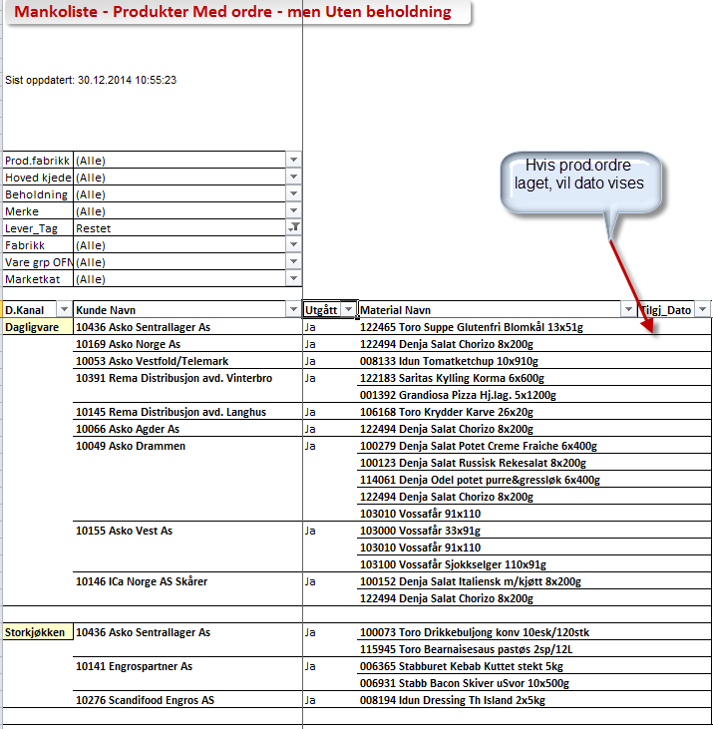

- Salg pr kunde layouten er vist under med detaljer rundt leveringsnr og bestillingsnr
- Du kan gå direkte inn i SAP fra rapporten ved å høyreklikke på ønsket linje og velge mm03, md04, mmbe, co09, va03, va03n. Husk da å bruke pil tilbake for å komme tilbake
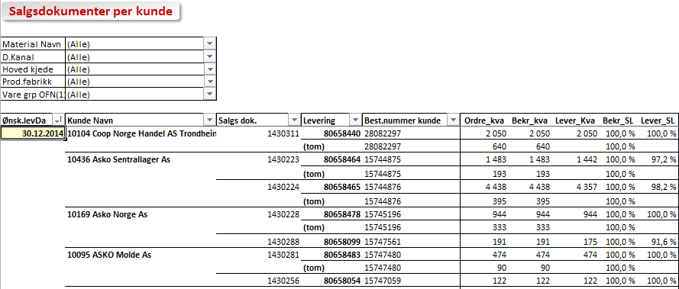
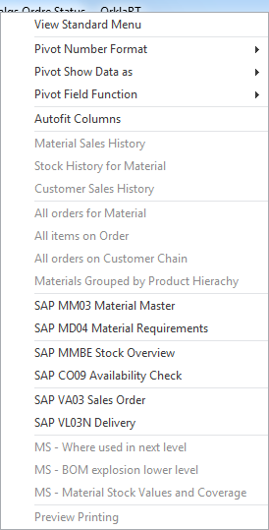

- Rapport pr kunde og material er vist under. Her kan evetuelt filterers på de som er fullevert eller restet
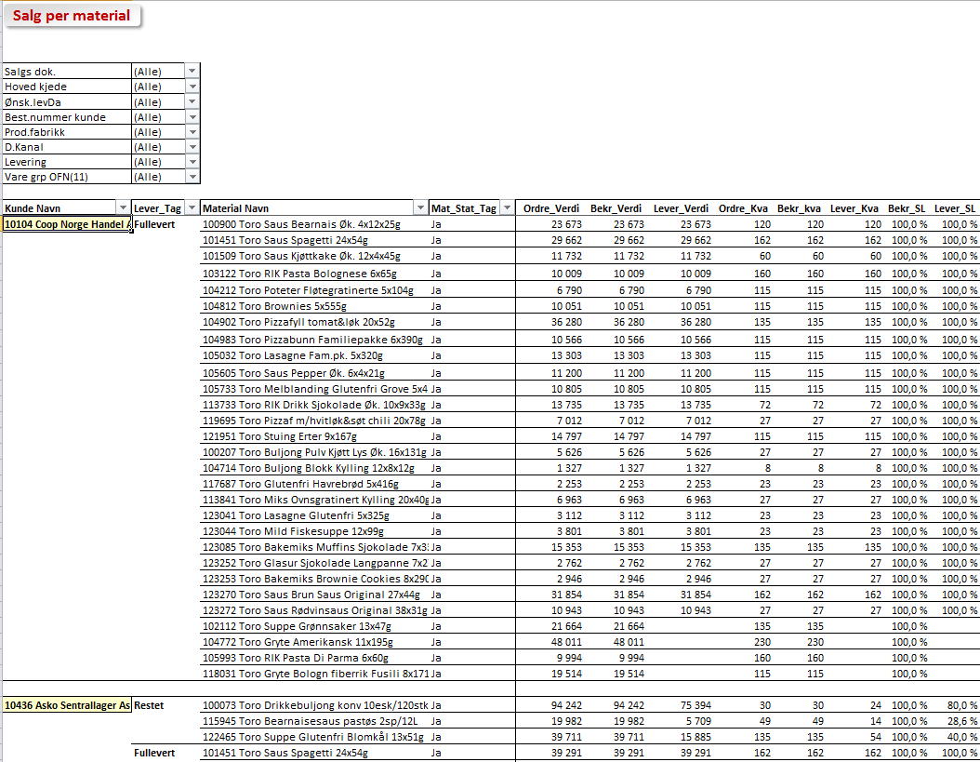

- Tilsvarende er det laget en layout pr utleveringssted på eventuelt å drille ned på material herfra

Verdi
Oversikt ordre inngang

Ordre Linje kategori | (All)
Mat_Type | (All)
Salgs dok. | (All)
Material Navn | (All)
D.Kanal | (All)
Fabrikk | (All)
Vare grp OFN(11) | (All)
Marketkat | (All)
Salgsdok.type | (All)

Ønsk.levDa | Hoved kjede | Ordre_Verdi | Bekr_Verdi | Lever_Verdi | Ordre_Kva | Bekr_Kva | Lever_Kva | Bekr_SL | Lever_SL
2013-01-01 | REMA 1000 | 0 | 0 | 0 | 0 | 0 | (20) | 0.0 % | 0.0 %
01.01.2013 Total |  | 0 | 0 | 0 | 0 | 0 | (20) | 0.0 % | 0.0 %

Grand Total |  | 0 | 0 | 0 | 0 | 0 | (20) | 0.0 % | 0.0 %

IkkeLevert
Mankoliste OFN
0
0 produkter er helt eller delvis ulevert.
Hoved kjede | (All)
Dok_Stat | (All)
Lever_Tag | Restet
Vare grp OFN(11) | (All)
Beholdning | (All)
Mat_Type | (All)
Fabrikk | (All)
Tilgj_Dato | (All)
Mstat | (All)

Ønsk.levDa | D.Kanal | Kommentarer | Material Navn | Ordre_Kva | Bekr_Kva | Lever_Kva | OoS Verdi
2013-01-01 | Direct Delivery |  | 001626 Stabbur-Makrell Filet 1/3p 520x170g | 0 | 0 | (20) | 0

Grand Total |  |  |  | 0 | 0 | (20) | 0

MankoKunder
Mankoliste - Produkter Med ordre - men Uten beholdning

Beholdning | (All)
Lever_Tag | Restet
D.Kanal | (All)
Fabrikk | (All)
Ønsk.levDa | (All)
Vare grp OFN(11) | (All)
Marketkat | (All)
Mstat | (All)
Avslagårsak | (All)

Hoved kjede | Kunde Navn | Salgs dok. | Best.nummer | Material Navn | Ikke.Lever_Kva | Ordre_Kva | Lever_Kva
REMA 1000 | REMA 1000 SOFIENBERG | Not assigned | ZCEO08.10.2012 | 001626 Stabbur-Makrell Filet 1/3p 520x170g | 20 | 0 | (20)

Kunde
Salgsdokumenter per kunde

Material Navn | (All)
D.Kanal | (All)
Hoved kjede | (All)
Vare grp OFN(11) | (All)
Fabrikk | (All)
Lever_Tag | (All)

Ønsk.levDa | Kunde Navn | Salgs dok. | Levering | Best.nummer kunde | Ordre_kva | Bekr_kva | Lever_Kva | Bekr_SL | Lever_SL
2013-01-01 | REMA 1000 SOFIENBERG | Not assigned | K011600334 | ZCEO08.10.2012 | 0 | 0 | (20) | 0.0 % | 0.0 %

Grand Total |  |  |  |  | 0 | 0 | (20) | 0.0 % | 0.0 %

Material
Salg per material

Salgs dok. | (All)
Hoved kjede | (All)
Ønsk.levDa | (All)
Best.nummer kunde | (All)
D.Kanal | (All)
Levering | (All)
Vare grp OFN(11) | (All)
Fabrikk | (All)
Mat_Stat_Tag | (All)

Kunde Navn | Lever_Tag | Material Navn | Mstat | Ordre_Verdi | Bekr_Verdi | Lever_Verdi | Ordre_Kva | Bekr_kva | Lever_Kva | Bekr_SL | Lever_SL
REMA 1000 SOFIENBERG | Restet | 001626 Stabbur-Makrell Filet 1/3p 520x170g | 18 | 0 | 0 | 0 | 0 | 0 | (20) | 0.0 % | 0.0 %

Grand Total |  |  |  | 0 | 0 | 0 | 0 | 0 | (20) | 0.0 % | 0.0 %

Eksp. Sted
Salgsordrestatus per utekspederingssted

Salgs dok. | (All)
Hoved kjede | (All)
Lever_Tag | (All)
Material Navn | (All)
D.Kanal | (All)
Levering | (All)
Vare grp OFN(11) | (All)
Fabrikk | (All)

Ønsk.levDa | Eksp sted. | Ordre_Verdi | Bekr_Verdi | Lever_Verdi | Ordre_Kva | Bekr_Kva | Lever_Kva | Bekr_SL | Lever_SL
2013-01-01 | Not assigned | 0 | 0 | 0 | 0 | 0 | (20) | 0.0 % | 0.0 %

Grand Total |  | 0 | 0 | 0 | 0 | 0 | (20) | 0.0 % | 0.0 %

